gm
Transconductance | https://en.wikipedia.org/wiki/Transconductance
Transkonduktans | https://da.wikipedia.org/wiki/Transkonduktans

For forskellige typer JFET-transistorer kan IDSS findes fra 2 til 25 mA. Og UGSS Off fra –2 til –8 Volt. Der er altså stor parameter-spredning.
Ved hjælp af viste skitse Fig. 1, kan sammenhængen mellem gatespændingen og drainstrømmen ses. Hældningen for UGS = stejlheden = gm siger noget om,
hvor stor ændring i IDS man får for en ændring i UGS. Gm kan fx være 2 mA/Volt. Følgende udtryk må gælde for gm = ΔID/ΔUGS, hvor IC er drainstrømmen i arbejdspunktet og UT er den såkaldte temperaturspænding,
der er cirka 25 mV ved normal omgivelsestemperatur.
For gm findes værdier fra 1 til 5 mA/V = 1 mS til 5 mS.

Som vist i afsnittet om elektrisk konduktans benyttes symbolet G for beregning af den strøm I, der løber i en leder som resultat af en spænding U påtrykt lederen: I = GU.
Enheden af konduktansen er ampere per volt (A/V), der har SI-enheden siemens, S (se afledte SI-enheder). Ved en elektrisk to-port betegner G konduktansen,
der omformer indgangens spænding til udgangens strøm. Relationen er oftest ulineær, hvorfor der ved analog kredsløbsanalyse primært anvendes elektriske signaler med så ringe amplitude,
at relationen kan tilnærmes med en lineær relation; det kaldes da for en småsignalanalyse, og det er normalt at benytte et lille bogstav for symbolet.

G = den elektriske konduktans er det reciprokke af den mere velkendte resistans, R.

Trinnets forstærkningen er ca. (Transconductance * Drain modstand), hvis der ikke er nogen Source modstand.

Fig. 1 | http://vthoroe.dk/Elektronik/Transistorer/J_FET_transistorer.pdf
 |  | Fig. 2 | https://da.wikipedia.org/wiki/Fælles_source
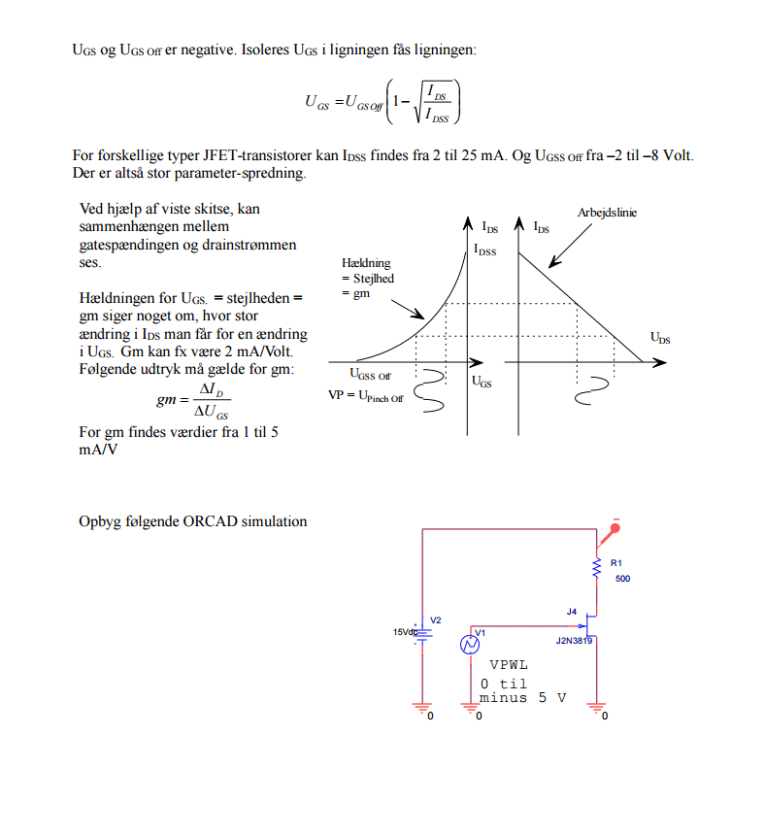
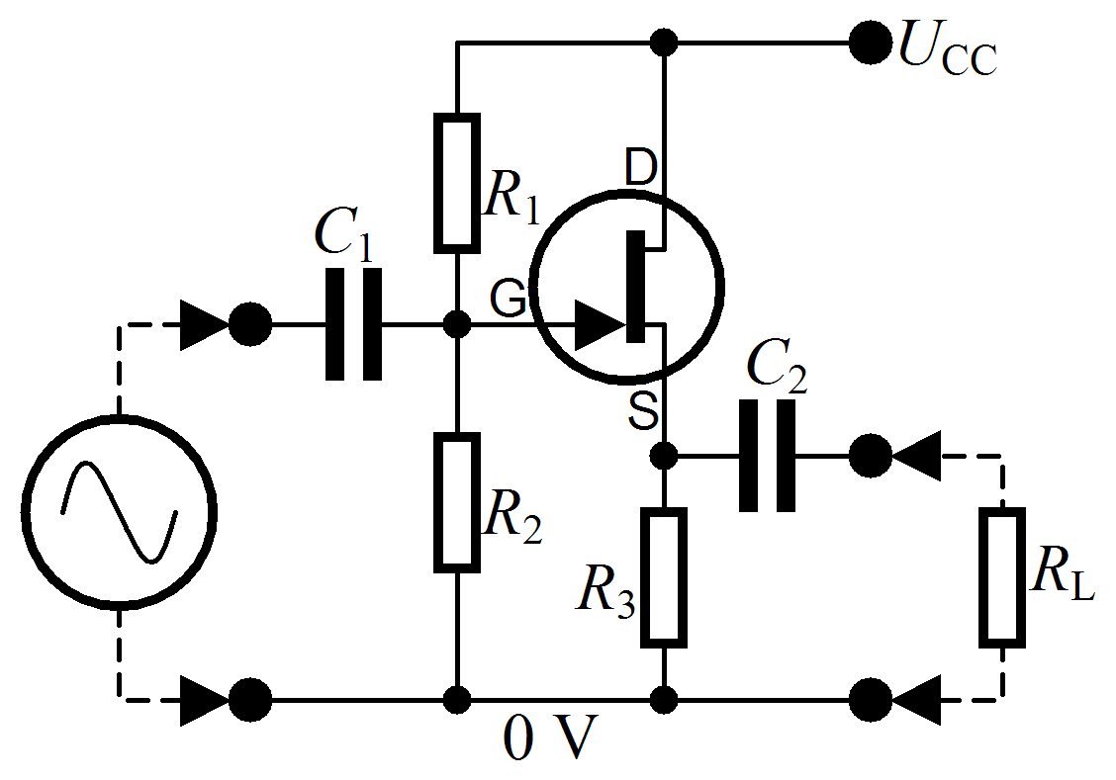

 |  | I fig. 2 kan Gate spændingen hæves over 0 Volt med spændingsdeleren R1 og R2

 |  | Udelades R1 lægges Gate til Ground 0 volt fordi der ikke (næsten) løber en Gate strøm

 |  | Fig. 3

http://www.rason.org/Projects/jfetamp/jfetamp.htm

http://www.rason.org/Projects/projects.html |  | I fig. 3 er Gate spændingen lagt til Ground = 0 volt

http://www.ti.com/lit/an/snoa620/snoa620.pdf

http://www.allaboutcircuits.com/worksheets/jfet-amplifiers/

https://da.wikipedia.org/wiki/Felteffekttransistor#Hvorfor_er_det_interessant_med_stejlheden.3F

http://mars.merhot.dk/mediawiki/images/e/eb/Formler.pdf

